Evident
 |  |  | Lỗi 1

 |  |  |  | Lỗi 2

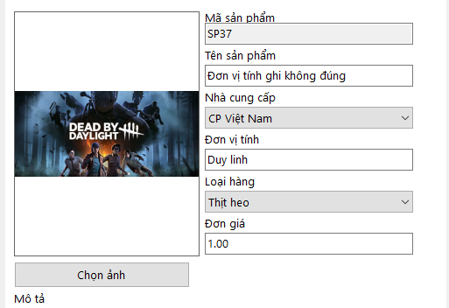

 |  | Lỗi 3

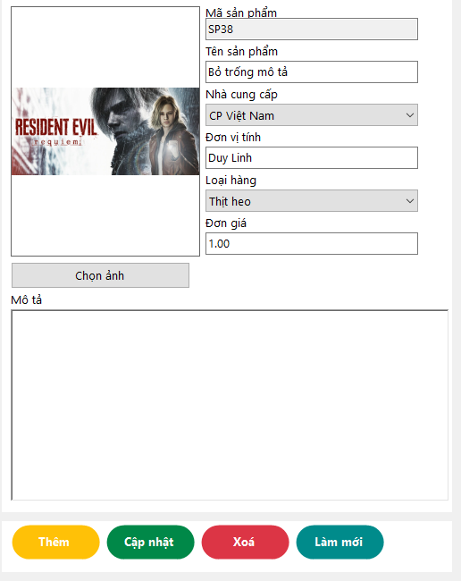

 |  | Lỗi 4

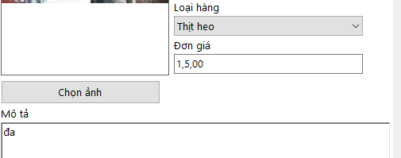

 |  | Lỗi 5

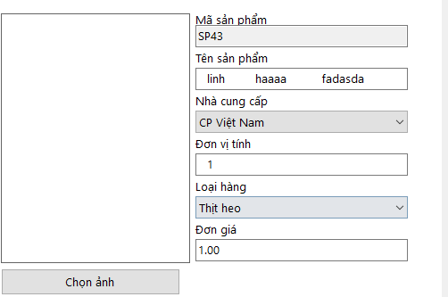

 |  | Lỗi 6

 |  |  |  |  |  |  | Lỗi 7

 |  |  |  |  |  | Lỗi 8

 | Lỗi 9

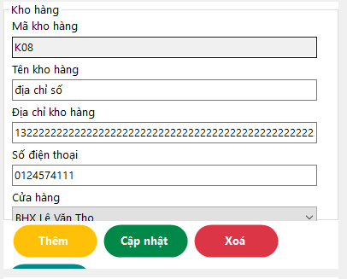

 | Lỗi 10

 |  |  |  |  | Lỗi 11

 |  |  |  |  | Lỗi 12

 |  |  |  |  | Lỗi 13

 |  |  |  |  |  |  |  |  | Lỗi 14

 |  |  |  |  | Lỗi 15

 |  |  |  |  | Lỗi 16

 |  |  |  |  |  | Lỗi 17

 |  |  |  |  |  | Lỗi 18

 |  |  |  |  |  | Lỗi 19

Lỗi 20

 |  |  |  |  |  |  | Lỗi 21

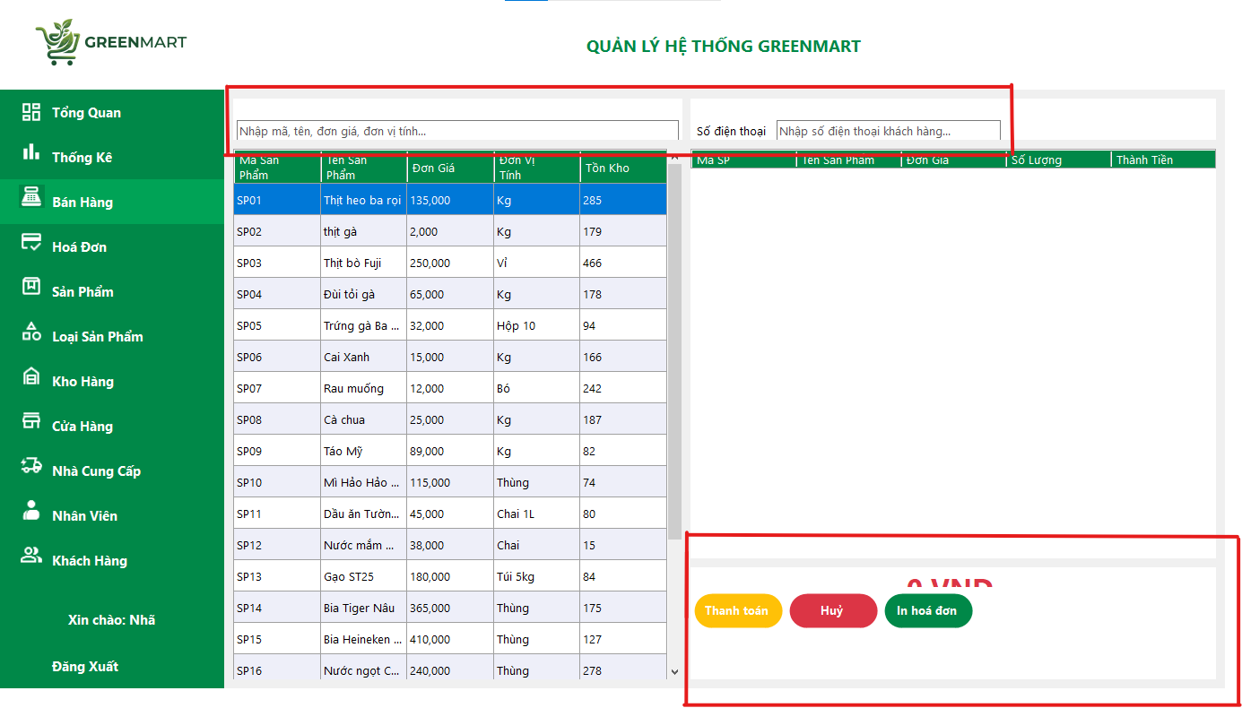

 |  |  |  |  |  |  |  | Lỗi 22

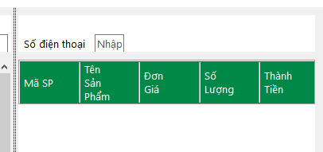

 |  |  |  |  |  |  |  |  |  |  | Lỗi 23

 |  |  |  |  |  |  |  |  |  | Lỗi 24

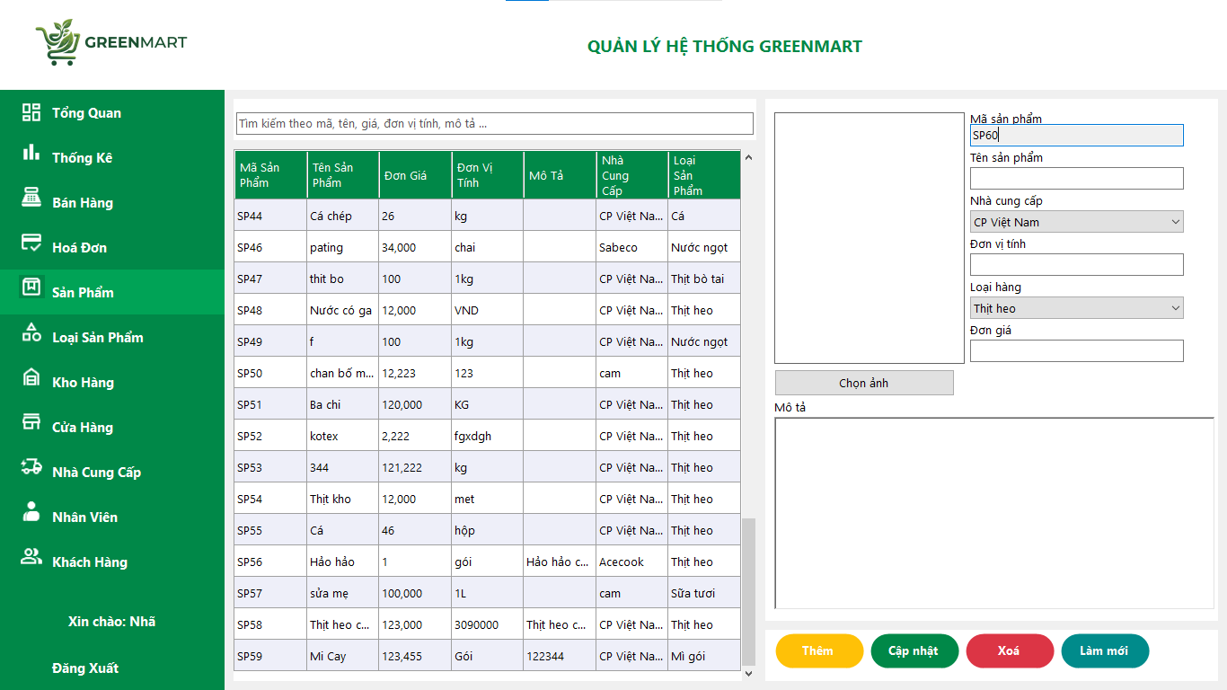

 |  |  |  |  |  |  |  |  | Lỗi 25

 |  |  |  |  |  |  |  |  | Lỗi 26

 |  |  |  |  | Lỗi 27

 |  |  |  |  | Lỗi 28

 |  |  |  |  | Lỗi 29

 |  |  |  |  | Lỗi 30

